SECADORES
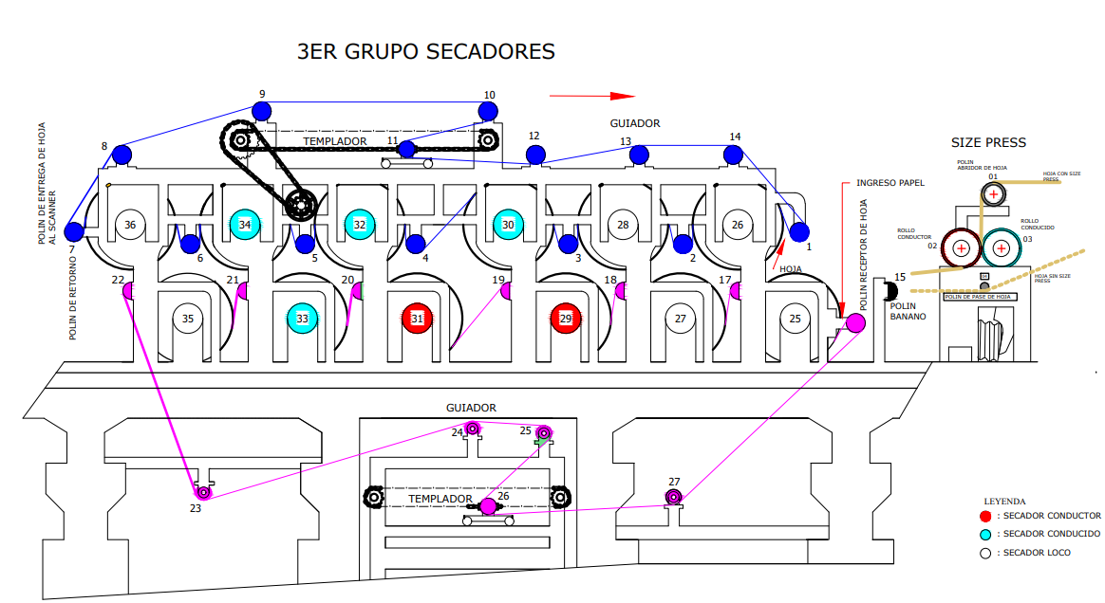
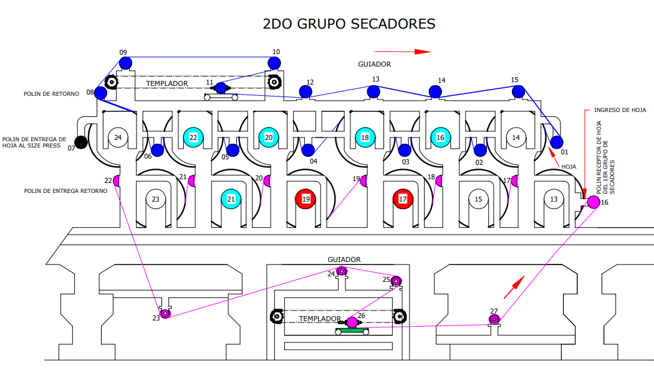
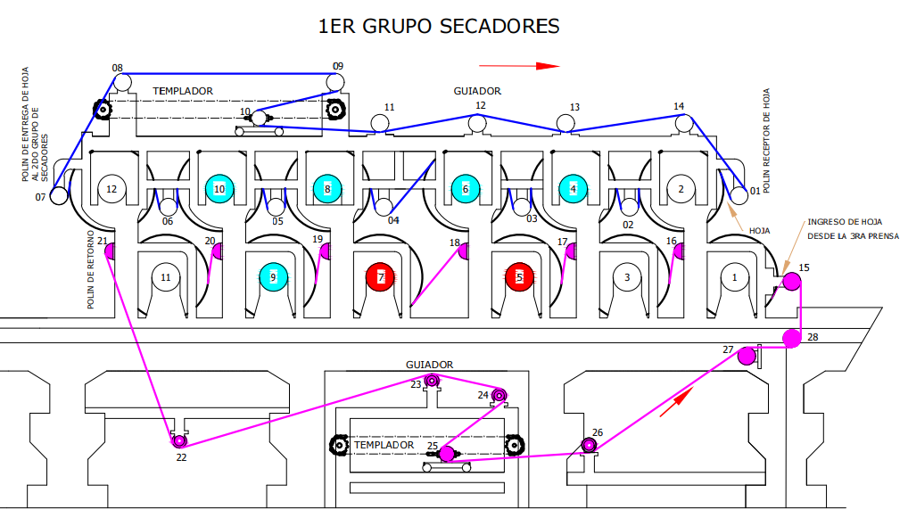
EQUIPO | POLÍN IPSA | P1 | P2 | P3 | P4 | P5 | P6 | OBSERVACIONES | ESTADO
1ER GRUPO | 1 | 8.76 | 10.14 | 8.18 | 9.59 | 9.83 | 9.43 | Equipo en estado operativo y óptimo | ACEPTABLE | ESTADO | CANTIDAD
1ER GRUPO | 2 | 9.4 | 8.65 | 8.83 | 8.81 | 8.52 | 8.84 | Equipo en estado operativo y óptimo | ACEPTABLE | ACEPTABLE | 65
1ER GRUPO | 3 | 8.35 | 8.33 | 9.34 | 9.48 | 8.24 | 8.75 | Equipo en estado operativo y óptimo | ACEPTABLE | MEDIO | 14
1ER GRUPO | 4 | 12.62 | 8.01 | 12.24 | 10.13 | 9.03 | 10.06 | Equipo en estado operativo y óptimo | ACEPTABLE | INACCESIBLE | 0
1ER GRUPO | 5 | 9.12 | 11.24 | 10.72 | 11.35 | 11.65 | 10.81 | Equipo en estado operativo y óptimo | ACEPTABLE | CRÍTICO | 0
1ER GRUPO | 6 | 8.83 | 11.85 | 9.35 | 8.88 | 9.07 | 9.6 | Equipo en estado operativo y óptimo | ACEPTABLE
1ER GRUPO | 7 | 11.02 | 11.85 | 8.4 | 9.4 | 8.36 | 9.74 | Equipo en estado operativo y óptimo | ACEPTABLE
1ER GRUPO | 8 | 10.29 | 9.6 | 8.71 | 8.94 | 8.47 | 9.38 | Equipo en estado operativo y óptimo | ACEPTABLE
1ER GRUPO | 9 | 9.54 | 8.59 | 8.04 | 8.3 | 8.3 | 9.8 | Equipo en estado operativo y óptimo | ACEPTABLE
1ER GRUPO | 10 | 8.42 | 8.17 | 8.47 | 8.53 | 8.56 | 8.82 | Equipo en estado operativo y óptimo | ACEPTABLE
1ER GRUPO | 11 | 9.23 | 8.52 | 8.33 | 8.65 | 7.99 | 10.47 | Se recomienda mantenimiento | MEDIO
1ER GRUPO | 12 | 8.11 | 8.06 | 8.47 | 8.29 | 8.18 | 10.15 | Equipo en estado operativo y óptimo | ACEPTABLE
1ER GRUPO | 13 | 8.64 | 8.4 | 8.27 | 8.24 | 8.24 | 9.46 | Equipo en estado operativo y óptimo | ACEPTABLE
1ER GRUPO | 14 | 8.12 | 8.4 | 8.1 | 8.44 | 8.28 | 9.62 | Equipo en estado operativo y óptimo | ACEPTABLE
1ER GRUPO | 15 | 8.35 | 9.24 | 8.65 | 9.63 | 10.08 | 10.96 | Equipo en estado operativo y óptimo | ACEPTABLE
1ER GRUPO | 16 | 8.4 | 7.95 | 7.98 | 9.89 | 9.72 | 9.63 | Se recomienda mantenimiento | MEDIO
1ER GRUPO | 17 | 9.81 | 8.51 | 8.86 | 8.89 | 8.83 | 9.98 | Equipo en estado operativo y óptimo | ACEPTABLE
1ER GRUPO | 18 | 8.02 | 8.36 | 7.98 | 8.01 | 8.71 | 9.19 | Se recomienda mantenimiento | MEDIO
1ER GRUPO | 19 | 9.07 | 8.56 | 9.12 | 8.3 | 8.53 | 9.43 | Equipo en estado operativo y óptimo | ACEPTABLE
1ER GRUPO | 20 | 8.17 | 8.16 | 8.06 | 9 | 9.03 | 10.64 | Equipo en estado operativo y óptimo | ACEPTABLE
1ER GRUPO | 21 | 8.51 | 11.13 | 8.12 | 10.16 | 9.78 | 10.09 | Equipo en estado operativo y óptimo | ACEPTABLE
1ER GRUPO | 22 | 11.7 | 8.95 | 8.62 | 11.83 | 11.59 | 9.95 | Equipo en estado operativo y óptimo | ACEPTABLE
1ER GRUPO | 23 | 12.61 | 12.55 | 10.6 | 9.73 | 9.69 | 10.17 | Equipo en estado operativo y óptimo | ACEPTABLE
1ER GRUPO | 24 | 9.32 | 9.15 | 10.41 | 10.34 | 10.17 | 9.08 | Equipo en estado operativo y óptimo | ACEPTABLE
1ER GRUPO | 25 | 7.99 | 9.01 | 9.89 | 9.56 | 9.19 | 9.82 | Se recomienda mantenimiento | MEDIO
1ER GRUPO | 26 | 10.35 | 10.17 | 10.49 | 9.98 | 10.03 | 10.54 | Equipo en estado operativo y óptimo | ACEPTABLE
1ER GRUPO | 28 | 10.03 | 10.72 | 9.96 | 10.19 | 10.26 | 9.5 | Equipo en estado operativo y óptimo | ACEPTABLE
2DO GRUPO | 1 | 8 | 9.88 | 10.23 | 9.89 | 9.84 | 9.77 | Se recomienda mantenimiento | MEDIO
2DO GRUPO | 2 | 11.91 | 12.03 | 11.9 | 11.95 | 10.51 | 9.28 | Equipo en estado operativo y óptimo | ACEPTABLE
2DO GRUPO | 3 | 12.26 | 10.13 | 8.52 | 8.22 | 9.71 | 9.46 | Equipo en estado operativo y óptimo | ACEPTABLE
2DO GRUPO | 4 | 12.32 | 9.95 | 9.5 | 11.61 | 9.51 | 9.43 | Equipo en estado operativo y óptimo | ACEPTABLE
2DO GRUPO | 5 | 8.62 | 8.95 | 8.87 | 10.02 | 10.4 | 9.95 | Equipo en estado operativo y óptimo | ACEPTABLE
2DO GRUPO | 6 | 11.71 | 11.95 | 11.97 | 12.67 | 11.87 | 11.98 | Equipo en estado operativo y óptimo | ACEPTABLE
2DO GRUPO | 8 | 8.53 | 8.47 | 8.47 | 8.24 | 9.72 | 9.79 | Equipo en estado operativo y óptimo | ACEPTABLE
2DO GRUPO | 9 | 7.99 | 8.05 | 8.12 | 8.27 | 8.79 | 9.89 | Se recomienda mantenimiento | MEDIO
2DO GRUPO | 10 | 7.44 | 8.24 | 8.23 | 8.05 | 9.23 | 9.66 | Se recomienda mantenimiento | MEDIO
2DO GRUPO | 11 | 12.04 | 8.24 | 8.24 | 7.96 | 10.84 | 9.56 | Se recomienda mantenimiento | MEDIO
2DO GRUPO | 12 | 8.28 | 8.33 | 8.21 | 8.83 | 9.56 | 9.18 | Equipo en estado operativo y óptimo | ACEPTABLE
2DO GRUPO | 13 | 9.07 | 8.89 | 8.39 | 8.58 | 10.41 | 9.02 | Equipo en estado operativo y óptimo | ACEPTABLE
2DO GRUPO | 14 | 8.23 | 8.23 | 8.24 | 8.59 | 9.73 | 9.55 | Equipo en estado operativo y óptimo | ACEPTABLE
2DO GRUPO | 15 | 8.88 | 8.82 | 8.83 | 8.58 | 10.25 | 9.42 | Equipo en estado operativo y óptimo | ACEPTABLE
2DO GRUPO | 16 | 8.52 | 8.92 | 8.94 | 8.95 | 9.71 | 9.38 | Equipo en estado operativo y óptimo | ACEPTABLE
2DO GRUPO | 17 | 8.11 | 8.41 | 8.42 | 9.59 | 10.44 | 9.59 | Equipo en estado operativo y óptimo | ACEPTABLE
2DO GRUPO | 18 | 8.64 | 8.47 | 8.24 | 8.53 | 10.16 | 10.09 | Equipo en estado operativo y óptimo | ACEPTABLE
2DO GRUPO | 19 | 8.34 | 8.42 | 8.86 | 9.81 | 10.19 | 9.12 | Equipo en estado operativo y óptimo | ACEPTABLE
2DO GRUPO | 20 | 11.6 | 11.32 | 11.08 | 9.93 | 8.72 | 9.34 | Equipo en estado operativo y óptimo | ACEPTABLE
2DO GRUPO | 21 | 8.11 | 8.46 | 8.64 | 8.47 | 9.63 | 8.66 | Equipo en estado operativo y óptimo | ACEPTABLE
2DO GRUPO | 22 | 12.61 | 8.16 | 8.83 | 8.41 | 10.65 | 10.58 | Equipo en estado operativo y óptimo | ACEPTABLE
2DO GRUPO | 23 | 8.75 | 8.13 | 8.41 | 8.94 | 8.65 | 9.29 | Equipo en estado operativo y óptimo | ACEPTABLE
2DO GRUPO | 24 | 9.05 | 9 | 9.11 | 8.05 | 9.84 | 9.52 | Equipo en estado operativo y óptimo | ACEPTABLE
2DO GRUPO | 25 | 9.17 | 9.21 | 10.36 | 10.38 | 10.42 | 9.23 | Equipo en estado operativo y óptimo | ACEPTABLE
2DO GRUPO | 26 | 9.22 | 9.55 | 9.56 | 8.77 | 8.44 | 8.43 | Equipo en estado operativo y óptimo | ACEPTABLE
2DO GRUPO | 27 | 10.33 | 9.32 | 8.89 | 9.9 | 9.24 | 9.98 | Equipo en estado operativo y óptimo | ACEPTABLE
3ER GRUPO | 1 | 10.31 | 9.8 | 10.74 | 10.23 | 10.47 | 10.07 | Equipo en estado operativo y óptimo | ACEPTABLE
3ER GRUPO | 2 | 8.21 | 12.36 | 12.14 | 10.37 | 9.2 | 9.29 | Equipo en estado operativo y óptimo | ACEPTABLE
3ER GRUPO | 3 | 8.17 | 10.72 | 11.19 | 9.42 | 9.12 | 10.16 | Equipo en estado operativo y óptimo | ACEPTABLE
3ER GRUPO | 4 | 8.02 | 8.35 | 8.01 | 10.05 | 8.89 | 9.79 | Equipo en estado operativo y óptimo | ACEPTABLE
3ER GRUPO | 5 | 7.97 | 8.06 | 8.12 | 9.19 | 9.6 | 9.61 | Se recomienda mantenimiento | MEDIO
3ER GRUPO | 6 | 8.39 | 8.42 | 8.53 | 10.56 | 9.64 | 10.15 | Equipo en estado operativo y óptimo | ACEPTABLE
3ER GRUPO | 7 | 8.15 | 8.12 | 9.54 | 10.31 | 9.27 | 10.65 | Equipo en estado operativo y óptimo | ACEPTABLE
3ER GRUPO | 8 | 12.43 | 8.8 | 10.84 | 9.14 | 8.98 | 10 | Equipo en estado operativo y óptimo | ACEPTABLE
3ER GRUPO | 9 | 8.65 | 8.71 | 8.64 | 9.66 | 10.52 | 10.13 | Equipo en estado operativo y óptimo | ACEPTABLE
3ER GRUPO | 10 | 8.17 | 8.35 | 8.41 | 9.81 | 9.5 | 9.74 | Equipo en estado operativo y óptimo | ACEPTABLE
3ER GRUPO | 11 | 8.52 | 8.29 | 8.65 | 9.92 | 9 | 8.77 | Equipo en estado operativo y óptimo | ACEPTABLE
3ER GRUPO | 12 | 8.36 | 8.75 | 8.65 | 9.69 | 8.93 | 8.87 | Equipo en estado operativo y óptimo | ACEPTABLE
3ER GRUPO | 13 | 7.94 | 8.02 | 8.05 | 9.3 | 8.54 | 7.94 | Se recomienda mantenimiento | MEDIO
3ER GRUPO | 14 | 8.58 | 8.7 | 8.59 | 9.49 | 9.55 | 10.11 | Equipo en estado operativo y óptimo | ACEPTABLE
3ER GRUPO | 16 | 8.46 | 7.45 | 8.4 | 8.96 | 9.4 | 10.28 | Se recomienda mantenimiento | MEDIO
3ER GRUPO | 17 | 8.24 | 7.98 | 8.4 | 10.22 | 10.04 | 8.95 | Se recomienda mantenimiento | MEDIO
3ER GRUPO | 18 | 8.12 | 8.41 | 8.83 | 9.83 | 9.46 | 10.09 | Equipo en estado operativo y óptimo | ACEPTABLE
3ER GRUPO | 19 | 8.93 | 8.65 | 8.33 | 8.74 | 9.12 | 9.11 | Equipo en estado operativo y óptimo | ACEPTABLE
3ER GRUPO | 20 | 8.24 | 8.09 | 8.71 | 10.53 | 10.59 | 9.83 | Equipo en estado operativo y óptimo | ACEPTABLE
3ER GRUPO | 21 | 8.1 | 8.16 | 7.94 | 10.13 | 10.42 | 9.8 | Se recomienda mantenimiento | MEDIO
3ER GRUPO | 22 | 9.65 | 10.6 | 8.47 | 7.28 | 6.9 | 7.21 | Se recomienda mantenimiento | MEDIO
3ER GRUPO | 23 | 9.81 | 10.95 | 10 | 9.74 | 11.02 | 10.76 | Equipo en estado operativo y óptimo | ACEPTABLE
3ER GRUPO | 24 | 9.51 | 9.14 | 10.19 | 9.24 | 10.28 | 9.92 | Equipo en estado operativo y óptimo | ACEPTABLE
3ER GRUPO | 25 | 9.43 | 9.71 | 9.72 | 10.21 | 8.93 | 9.42 | Equipo en estado operativo y óptimo | ACEPTABLE
3ER GRUPO | 26 | 10.86 | 11.02 | 9.91 | 9.7 | 9.54 | 10.64 | Equipo en estado operativo y óptimo | ACEPTABLE
3ER GRUPO | 27 | 9.12 | 9.05 | 9.49 | 9 | 9.44 | 9.37 | Equipo en estado operativo y óptimo | ACEPTABLE

RESUMEN
SECADORES
ESTADO | CANTIDAD
ACEPTABLE | 65
MEDIO | 14
INACCESIBLE | 0
CRÍTICO | 0

TOTAL
ESTADO | CANTIDAD
ACEPTABLE | 65
MEDIO | 14
INACCESIBLE | 0
CRÍTICO | 0
DIAGRAMA PASTEL DISTRIBUCIÓN DE POLINES SEGÚN ESTADO

